Ajánlati tábla
 | Biztosítási díjkalkulátor 2025/2026. mezőgazdasági termelési időszakra (ver.: 2021.09.08) |  |  |  |  |  |  |  |  |  |  | Államilag díjtámogatott "A" típusú összkockázatú biztosítás (+jég és vihar önrész biztosítás) (támogatás akár. 70%; várható 60%) |  |  | "IKR Agrár mezőgazdasági biztosítási csomag" vagy "B illetve C" tipusú államilag díjtámogatott és GAZDA kiegészítő biztosítási csomag (GB444) (támogatás akár 70 % ; várható 40%)
Biztosítási alapadatok |  |  |  |  |  |  |  |  |  | Igényel állami támogatást?
Növény csoport választás: ==> | Alap_szántóföldi_növények |  |  |  |  |  |  |  |  |  |  |  |  |  | Alap biztosítás jég, tűz kockázatra | Kiegészítő biztosítás vihar kockázatra |  |  | Kiegészítő biztosítás téli fagy kockázatra |  |  | Kalkulált biztosítási díj összesen |  | Hozamemelés utáni díj összesen
Biztosítandó növények (kódok) |  | Biztosítandó terület (ha) | Várható hozam (tonna/ha) | Hozam emelés % | Emelés utáni hozam (tonna/ha) | Termény biztosítandó egységára (tonna/HUF) | Kalkulált biztosítási érték (HUF) | Eemlés utáni Kalkulált biztosítási érték (HUF) | Egy hektárra jutó biztosítási érték (HUF) |  |  | Biztosítási díjak (állami támogatás nélkül) |  |  |  |  |  |  |  |  |  | Állami támogatás nélkül | Várható állami támogatás után* | Állami támogatás nélkül | Várható állami támogatás hozamemelés után*
 | ==== |  |  |  | 0.00 |  | 0 | 0 |  |  | ----- |  | ----- | 0 | 0 |  | ----- | 0 |  | ----- | 0 | 0 | 0 | 0 | 0
 | ==== |  |  |  | 0.00 |  | 0 | 0 |  |  | ----- |  | ----- | 0 | 0 |  | ----- | 0 |  | ----- | 0 | 0 | 0 | 0 | 0
 | ==== |  |  |  | 0.00 |  | 0 | 0 |  |  | ----- |  | ----- | 0 | 0 |  | ----- | 0 |  | ----- | 0 | 0 | 0 | 0 | 0
 | ==== |  |  |  | 0.00 |  | 0 | 0 |  |  | ----- |  | ----- | 0 | 0 |  | ----- | 0 |  | ----- | 0 | 0 | 0 | 0 | 0
 | ==== |  |  |  | 0.00 |  | 0 | 0 |  |  | ----- |  | ----- | 0 | 0 |  | ----- | 0 |  | ----- | 0 | 0 | 0 | 0 | 0
 | ==== |  |  |  | 0.00 |  | 0 | 0 |  |  | ----- |  | ----- | 0 | 0 |  | ----- | 0 |  | ----- | 0 | 0 | 0 | 0 | 0
Összesen |  | 0.00 |  |  |  |  | 0 HUF | 0 HUF |  |  |  | 0 HUF |  |  | 0 HUF |  |  | 0 HUF |  |  | 0 HUF | 0 HUF | 0 HUF | 0 HUF | 0 HUF

(alkalmazható 2025. augusztus 1-től 2026. május 31-ig)

Amennyiben sikerült felkelteni érdeklődését a kitöltött kalkulációt juttassa el az IKR Agrár Kft. területileg illetékes üzletkötőjéhez
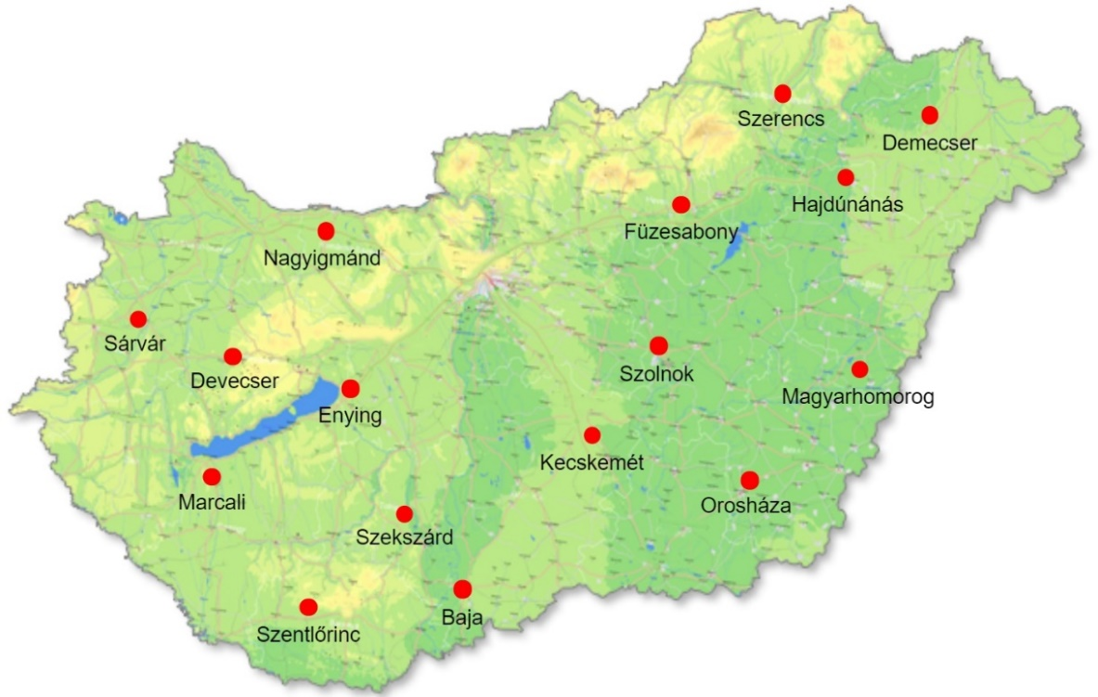
vagy |  |  |  |  |  | 0 |  |  |  |  |  |  |  |  |  |  | Érdeklődő adatai: |  |  | IKR Agrár partnerkód (ha már partnerünk)
Böröcz Renáta növénybiztosítási ügyintéző részére
 |  |  |  |  |  |  |  |  |  |  |  |  |  |  |  |  | Név:
e-mail: | boroczr@ikragrar.hu
Mobil: | +36 (20) 414-2512 |  |  |  |  |  |  |  |  |  |  |  |  |  |  |  | Tel.:
Telefon: | +36 (34) 569-027
Fax.: | +36 (34) 569-029 |  |  |  |  |  |  |  |  |  |  |  |  |  |  |  | e-mail:

Felhívjuk figyelmét, hogy a fenti kalkulációban feltüntetett biztosításra vonatkozó információk nem teljeskörűek, célja kizárólag a figyelem felhívása, azok egyes részletszabályairól érdeklődjön az illetékes üzletkötőjénél.
Jelen díjkalkuláció kizárólag technikai eszköz, az abban foglaltak nem tekintendőek az IKR Agrár Kft. részéről végleges ajánlatnak.

* A várható állami támogatást a 2022. szeptember havi információk alapján szerepeltetjük a kalkulációban, melynek végleges értéke változhat.

